Лист1
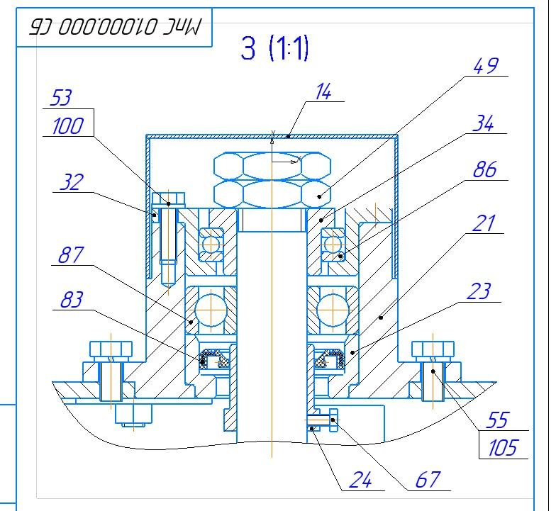
Номер | Наименование
14 | Крышка
21 | Стакан
23 | Втулка
24 | Втулка
32 | Втулка
34 | Втулка
49 | Гайка
53 | Болт
55 | Болт
67 | Винт
83 | Манжета
86 | Подшипник
87 | Подшипник

